ČP zakázky
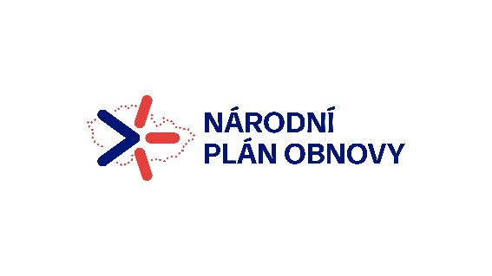 Příloha č. 4a - ČESTNÉ PROHLÁŠENÍ K VYLOUČENÍ STŘETU ZÁJMŮ V PRŮBĚHU ZADÁVACÍHO ŘÍZENÍ Účinnost od: 8. 3. 2024
Tento formulář vyplňuje každý žadatel/příjemce k té fázi operace, kdy je vyzván vlastníkem komponenty, subjektem implementace či jiným subjektem realizujícím NPO k jeho předložení a odevzdává jej k posouzení. Zároveň doplňujeme, že Čestné prohlášení slouží k vyloučení střetu zájmů v průběhu zadávacího řízení dle čl. 61 Nařízení č. 2018/1046 Evropského parlamentu a Rady (EU, Euratom) ze dne 18. července 2018, kterým se stanoví finanční pravidla pro souhrnný rozpočet Unie (dále jen "Finanční nařízení") a zákona č. 159/2006 Sb., o střetu zájmů a zákona č. 134/2016 Sb. o zadávání veřejných zakázek.
I. Identifikace operace
Poskytovatel podpory: |  |  |  | Ministerstvo pro místní rozvoj
Číslo operace:
Název/názvy operace:
Název komponenty: |  |  |  | 4.1 Systémová podpora veřejných investic
Název opatření: |  |  |  | 4.1.4 Zefektivnění a posílení implementace národního plánu obnovy

II. Prohlášení statutárního zástupce žadatele/příjemce k vyloučení střetu zájmů v průběhu zadávacího řízení
Já, statutární zástupce žadatele/příjemce čestně prohlašuji/jeme, že je u mě vyloučen střet zájmů ve smyslu: - čl. 61 Finančního nařízení, kterým se stanoví finanční pravidla pro souhrnný rozpočet Unie (Finanční nařízení) a Sdělení Komise č. 2021/C 121/01 Pokyny k zabránění střetu zájmů a jeho řešení, - Směrnice Evropského parlamentu a Rady 2014/24/EU ze dne 26. února 2014 o zadávání veřejných zakázek a o zrušení směrnice 2004/18/ES, - Zákona č. 134/2016 Sb. o zadávání veřejných zakázek, - § 4b zákona č. 159/2006 Sb., o střetu zájmů, a to ve vztahu k dodavatelům a subdodavatelům, kteří se podílejí na realizaci uvedené operace, dále pak jejich statutárním orgánům, skutečným majitelům.
Tímto prohlašuji/me, že: |  | uvedené údaje v tomto Čestném prohlášení jsou poskytovány dobrovolně a jsou úplné a pravdivé a v souladu se stavem operace, kdy je toto Čestné prohlášení předkládáno.
 |  | jsem/jsme si vědom/i právních důsledků (včetně trestněprávních) při uvedení neúplných nebo nepravdivých údajů.
Prohlašuji, že Souhlasím se zpracováním svých osobních údajů obsažených v tomto prohlášení ve smyslu zákona č. 110/2019 Sb., o zpracování osobních údajů, z důvodů kontroly a vyloučení střetu zájmů, a to po celou dobu 10 let ode dne udělení souhlasu. Zároveň jsem si vědom svých práv podle zákona č. 110/2019 Sb., o zpracování osobních údajů.
Zavazuji/jeme se k tomu, že v případě změny předmětných údajů budu/deme neprodleně informovat poskytovatele podpory o změnách, které nastaly.
Pořadové číslo | Vztah k operaci/ k žadateli/k příjemci | IČ/datum narození | Název subjektu/ jméno příjmení |  | Adresa sídla/ bydliště
1 | Žadatel/příjemce podpory
Pořadové číslo | Vztah k operaci/ k žadateli/k příjemci | IČ/datum narození | Název subjektu/ jméno příjmení |  | Adresa sídla/ bydliště
2 | Dodavatel/subdodavatel
3
4
5
6

III. Podpisová část
Jméno, příjmení a funkce podpisující osoby vzhledem ke společnosti/organizaci:
Podpis:
Místo:
Dne:

